7.2.14
시험 의뢰서
Program | TB7 FORD BLW BLDC Pre DV
Test Spec | ESAG1A-19846-AA
Test No. | 시험명 | 시료 정보 |  | 시험 방법 | 참조 자료 | 시험기 요구 능력 | 데이터 저장
7.2.14 | HALT Test Temperature Clarification | 시료명 : | TB7 FORD BLW BLDC Pre DV | <a. Cold Test> : 샘플 1, 2 사용 1. 상온 동작 확인 -> -40℃(2~3℃/min) 도달 후 동작 확인. 2. 5℃ 낮춤, 5m 대기 : 동작 확인 3. 미 동작 or -100℃ 까지 2. 반복 진행 4. 미 동작시 동작 확인 3회까지 진행 5. 4. 진행 후 동작 시 2. 진행 6. 4. 진행 후 미 동작 시 동작한 직전 온도로 올려 진행(해당 온도 = 마지막 정상 작동 온도) 7. 6. 진행 후 미 동작 시 5℃씩 올려 동작 온도 확인(-40℃까지) <b. Hot Test> : 샘플 1, 2 사용 1. 상온 동작 확인 -> 75℃(2~3℃/min) 도달 후 동작 확인. 2. 5℃ 높임, 5m 대기 : 동작 확인 3. 미 동작 or 125℃ 까지 2. 반복 진행 4. 미 동작시 동작 확인 3회까지 진행 5. 4. 진행 후 동작 시 2. 진행 6. 4. 진행 후 미 동작 시 동작한 직전 온도로 내려 진행(해당 온도 = 마지막 정상 작동 온도) 7. 6. 진행 후 미 동작 시 5℃씩 내려 동작 온도 확인(75℃까지) <c. Thermal Shock Test> : 샘플 1, 2 사용 1. 상온 동작 확인 -> -40℃(2~3℃/min) 도달 후 동작 확인. 2. -40℃ 동작 > 85℃ 도달 시 정지(=1cycle) 3. 15℃/min 변화율로 5cycle 진행 4. 변화율 +5℃/min 씩 올려 5cycle 진행 5. 미 동작 or 50℃/min 변화율 까지 진행 6. 미 동작시 동작 확인 3회까지 진행 5. 4. 진행 후 동작 시 4. 진행 6. 4. 진행 후 미 동작 시 동작한 직전 변화율로 내려 1cycle만 진행(해당 변화율 = 마지막 정상 작동 온도 변화율) 7. 6. 진행 후 미 동작 시 변화율 5℃/min씩 내려 동작 온도 확인(10℃/min까지) <d. Vibration Test> : 샘플 3, 4 사용 1. 상온 동작 확인 ->3축 가속도계 장착(진동 제어) 2. 1단계 : 5G~20G > 5G 단위 올림, 각 단계 5분 대기 3. 2단계 : 20G~50G > 2.5G 단위 올림, 각 단계 5분 대기 4. 미 동작 or 50G 까지 진행 5. 미 동작시 동작 확인 3회까지 진행 6. 5. 진행 후 동작 시 2., 3. 진행 7. 5. 진행 후 미 동작 시 동작한 직전 가진으로 내려 진행(해당 가진 = 마지막 정상 작동 가진) 8. 7. 진행 후 미 동작 시 5G씩 내려 동작 가진 확인(5m 대기, 5G 도달까지 진행) | 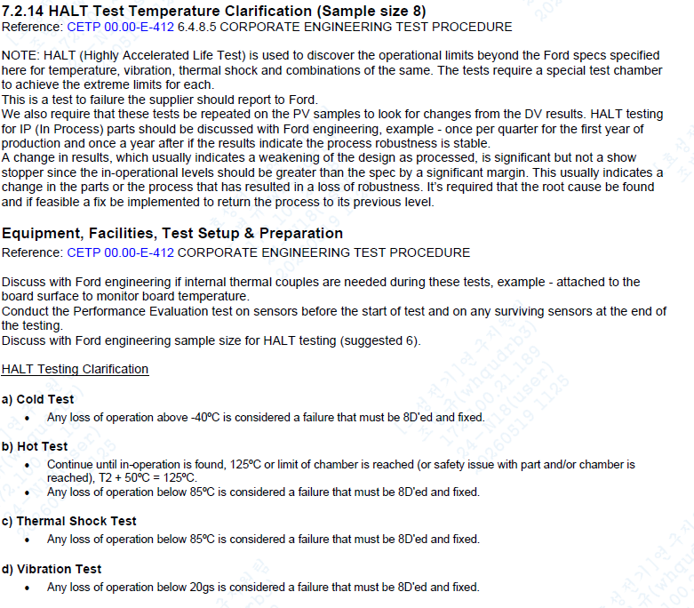 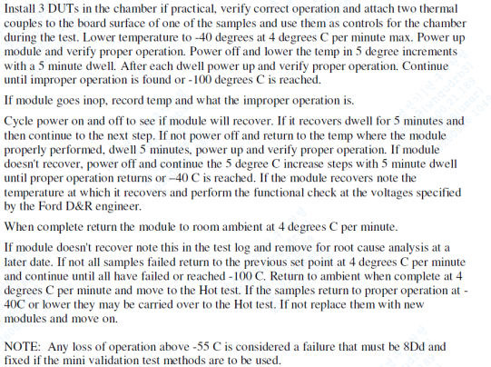 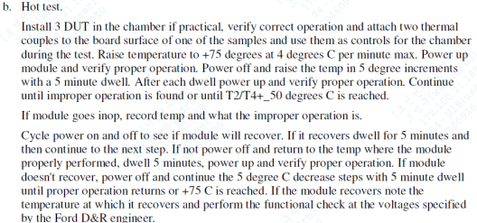 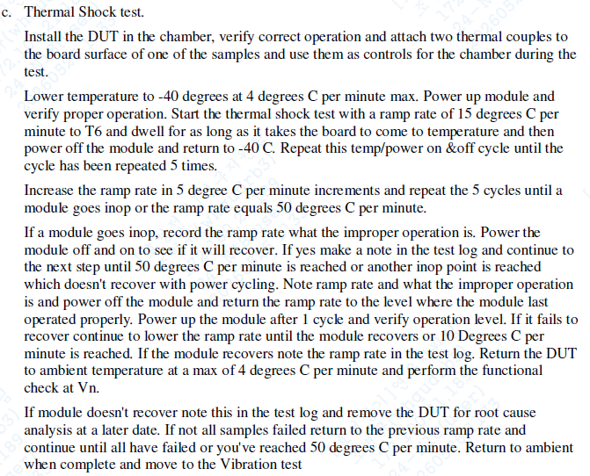 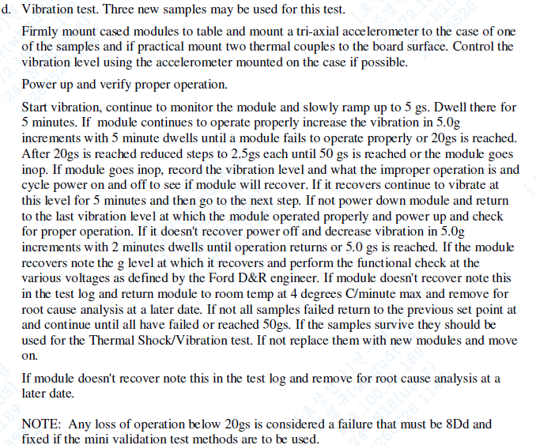 | (온습도 변화 조건) 항온챔버 1. 2,3℃/min (MAX 4℃/min) 2. -100℃~125℃ 가능 챔버 진동챔버 1. 50G 인가 가능 챔버 | 저장 항목 : 챔버 : 온도 raw data 필요
 |  | 시료수 : | 4
 |  | 사이즈 : | 40 * 28 * 18cm
 |  | 주의사항 : | 시험 전 후 세팅 사진 필요
 |  | 발송 품목 : | 시료, 션트, 커넥터, 노트북
 |  | 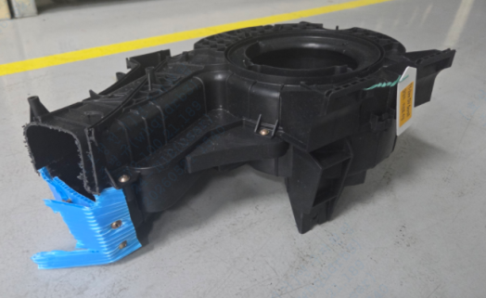 시료 사진 : |  |  |  | (전압 / 소비전류 / 패턴) 파워서플라이 : 전압 20V 이상 소비전류 40A 이상(15A*1) ON = 12.8V / 1500RPM | 저장기기 사용 요청 : 1. 전압, 전류 저장 가능한 데이터로거 유무 2. 없을 시 회신 필요

사전 확인 요청 사항 ▷ 선급금 지불일 경우 사전 연락 바랍니다. ▷ 시료 사이즈 수량 대비, 장비 내부 사이즈 검토 바랍니다. ▷ 챔버 온도 데이터 저장 가능 기기로 요청 드립니다.
시험 요청 사항 ▷ 시험일자 : 26.06.29 시험 진행 요청 or 시험 진행이 가능한 빠른 일자로 회신 요청. ▷ 시험 성적서 : 한글 1부 발행. ▷ 시험 전, 후 세팅 사진 필요, 시험 후 Raw data 필요.

